Hoja3
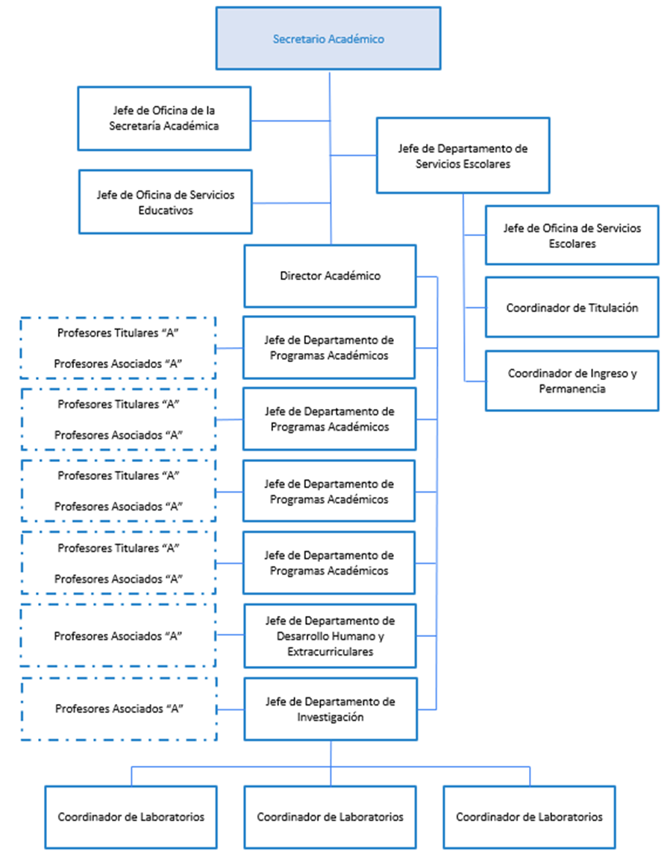
UNIVERSIDAD POLITÉCNICA DE JUVENTINO ROSAS
NOTAS DE GESTIÓN ADMINISTRATIVA
AL 31 DE MARZO DE 2026

